ENE
 | Presupuesto mensual |  |  | Mis finanzas este mes
 | Enero de 2022 |  |  | Ahorro del mes | 8.2%
 | Concepto | Presupuesto |  | Pagos de deudas | 30.1%
 |  | C$ | % | Gastos básicos/casa | 37.2%
 | Ingresos mensuales |  |  | Gastos en dependientes | 13.7%
 | Salario 1 | C$12,000.00 | 65.2% | Gastos personales | 2.7%
 | Salario 2 |  | 0.0% | Entretenimiento | 5.5%
 | Viáticos | C$1,000.00 | 5.4% | Otros | 2.7%
 | Remesa | C$5,400.00 | 29.3%
 | Otros |  | 0.0% | Presupuesto quincenal |  |  | Presupuesto quincenal
 | TOTAL DE INGRESOS | C$18,400.00 | 100% | Primera quincena de enero |  |  | Segunda quincena de enero
 |  |  |  | Concepto | Presupuesto |  | Concepto | Presupuesto
 | Gastos fijos: |  |  |  | C$ | % |  | C$ | %
Ahorro | Ahorro para emergencias | C$1,500.00 | 8.2% | Ingresos quincenales |  |  | Ingresos quincenales
 | Ahorro para vacaciones |  | 0.0% | Salario X | C$100.00 | 33.3% | Salario X | C$60.00 | 54.5%
 | Ahorro para compra "x" |  | 0.0% | Salario Y | C$200.00 | 66.7% | Salario Y | C$50.00 | 45.5%
Deudas | Préstamo X | C$5,500.00 | 29.9% | Viáticos |  | 0.0% | Viáticos |  | 0.0%
 | Crédito en oficina |  | 0.0% | Remesa |  | 0.0% | Remesa |  | 0.0%
 | Tarjeta de crédito 1 |  | 0.0% | Otros |  | 0.0% | Otros |  | 0.0%
 | Tarjeta de crédito 2 |  | 0.0% | TOTAL DE INGRESOS | C$300.00 | 100.0% | TOTAL DE INGRESOS | C$110.00 | 100.0%
 | Otro |  | 0.0%
Gastos básicos / casa | Alquiler o hipoteca | C$6,800.00 | 37.0%
 | Supermercado |  | 0.0% | Gastos fijos: |  |  | Gastos fijos:
 | Compras en el mercado |  | 0.0% |  | C$100.00 | 33.3% | Gasto x | C$150.00 | 136.4%
 | Combustible / Transporte |  | 0.0% |  |  | 0.0% |  |  | 0.0%
 | Energía |  | 0.0% |  |  | 0.0% |  |  | 0.0%
 | Agua |  | 0.0% |  |  | 0.0% |  |  | 0.0%
 | Internet en casa |  | 0.0% |  |  | 0.0% |  |  | 0.0%
 | Lavado/planchado |  | 0.0% |  |  | 0.0% |  |  | 0.0%
 | Vigilancia |  | 0.0% |  |  | 0.0% |  |  | 0.0%
 | Seguros |  | 0.0% |  |  | 0.0% |  |  | 0.0%
 |  |  | 0.0% |  |  | 0.0% |  |  | 0.0%
 |  |  | 0.0% |  |  | 0.0% |  |  | 0.0%
Dependientes | Pago de colegiatura | C$2,500.00 | 13.6% |  |  | 0.0% |  |  | 0.0%
 | Mesada/Gasto diario en colegio |  | 0.0% |  |  | 0.0% |  |  | 0.0%
 | Recorrido |  | 0.0% |  |  | 0.0% |  |  | 0.0%
 | Gastos extra en escuela |  | 0.0% |  |  | 0.0% |  |  | 0.0%
 | Mensualidad de curso/deporte |  | 0.0% |  |  | 0.0% |  |  | 0.0%
 | Mensualidad a familiar |  | 0.0% |  |  | 0.0% |  |  | 0.0%
Gastos personales | Celular (plan / recargas) | C$500.00 | 2.7% |  |  | 0.0% |  |  | 0.0%
 | Salón de belleza/Barbería |  | 0.0% |  |  | 0.0% |  |  | 0.0%
 | Frutas diarias |  | 0.0% |  |  | 0.0% |  |  | 0.0%
 | Cafetería |  | 0.0% |  |  | 0.0% |  |  | 0.0%
 | Gimnasio |  | 0.0% |  |  | 0.0% |  |  | 0.0%
 | Curso / capacitación |  | 0.0% |  |  | 0.0% |  |  | 0.0%
 | Otros gastos hormiga |  | 0.0% |  |  | 0.0% |  |  | 0.0%
 |  |  | 0.0% |  |  | 0.0% |  |  | 0.0%
Entretenimiento | Comidas fuera | C$1,000.00 | 5.4% |  |  | 0.0% |  |  | 0.0%
 | Delivery de comida |  | 0.0% |  |  | 0.0% |  |  | 0.0%
 | Salidas familiares |  | 0.0% |  |  | 0.0% |  |  | 0.0%
 | Otros |  | 0.0% |  |  | 0.0% |  |  | 0.0%
 | Otros |  | 0.0% |  |  | 0.0% |  |  | 0.0%
 | Otros |  | 0.0% |  |  | 0.0% |  |  | 0.0%
 | SUBTOTAL de gastos fijos | C$17,800.0 | 97% | SUBTOTAL de gastos fijos | C$100.00 | 33% | SUBTOTAL de gastos fijos | C$150.00 | 136%

 | Gastos variables |  |  | Gastos variables |  |  | Gastos variables
Otros | Mantenimiento de vehículo | C$500.00 | 2.7% |  |  | 0.0% |  |  | 0.0%
 | Cumpleaños |  | 0.0% |  |  | 0.0% |  |  | 0.0%
 | Regreso a clases |  | 0.0% |  |  | 0.0% |  |  | 0.0%
 | Gas de cocinar |  | 0.0% |  |  | 0.0% |  |  | 0.0%
 |  |  | 0.0% |  |  | 0.0% |  |  | 0.0%
 |  |  | 0.0% |  |  | 0.0% |  |  | 0.0%
 |  |  | 0.0% |  |  | 0.0% |  |  | 0.0%
 |  |  | 0.0% |  |  | 0.0% |  |  | 0.0%
 |  |  | 0.0% |  |  | 0.0% |  |  | 0.0%
 |  |  | 0.0% |  |  | 0.0% |  |  | 0.0%
 | Subtotal de gastos variables | C$500.00 | 2.7% | Subtotal de gastos variables | C$0.00 | 0.0% | Subtotal de gastos variables | C$0.00 | 0.0%
 | TOTAL DE GASTOS | C$18,300.00 | 99.5% | TOTAL DE GASTOS | C$100.00 | 33.3% | TOTAL DE GASTOS | C$150.00 | 136.4%

 | Balance: ingresos totales menos gastos totales |  |  | Balance: ingresos totales menos gastos totales |  |  | Balance: ingresos totales menos gastos totales
 | CAPACIDAD DE AHORRO EXTRA | C$100.00 | 1% | CAPACIDAD DE AHORRO EXTRA | C$200.0 | 67% | CAPACIDAD DE AHORRO EXTRA | -C$40.00 | -36%

FEB
 | Presupuesto mensual |  |  | Mis finanzas este mes
 | Febrero de 2022 |  |  | Ahorro del mes | 7.9%
 | Concepto | Presupuesto |  | Pagos de deudas | 32.3%
 |  | C$ | % | Gastos básicos/casa | 35.9%
 | Ingresos mensuales |  |  | Gastos en dependientes | 13.2%
 | Salario 1 | C$12,000.00 | 43.5% | Gastos personales | 2.6%
 | Salario 2 | C$10,000.00 | 36.2% | Entretenimiento | 5.3%
 | Viáticos | C$500.00 | 1.8% | Otros | 2.6%
 | Remesa | C$5,100.00 | 18.5%
 | Otros |  | 0.0% | Presupuesto quincenal |  |  | Presupuesto quincenal
 | TOTAL DE INGRESOS | C$27,600.00 | 100% | Primera quincena de febrero |  |  | Segunda quincena de febrero
 |  |  |  | Concepto | Presupuesto |  | Concepto | Presupuesto
 | Gastos fijos: |  |  |  | C$ | % |  | C$ | %
Ahorro | Ahorro para emergencias | C$1,500.00 | 5.4% | Ingresos quincenales |  |  | Ingresos quincenales
 | Ahorro para vacaciones |  | 0.0% | Salario X | C$100.00 | 33.3% | Salario X | C$60.00 | 54.5%
 | Ahorro para compra "x" |  | 0.0% | Salario Y | C$200.00 | 66.7% | Salario Y | C$50.00 | 45.5%
Deudas | Préstamo X | C$6,120.00 | 22.2% | Viáticos |  | 0.0% | Viáticos |  | 0.0%
 | Crédito en oficina |  | 0.0% | Remesa |  | 0.0% | Remesa |  | 0.0%
 | Tarjeta de crédito 1 |  | 0.0% | Otros |  | 0.0% | Otros |  | 0.0%
 | Tarjeta de crédito 2 |  | 0.0% | TOTAL DE INGRESOS | C$300.00 | 100.0% | TOTAL DE INGRESOS | C$110.00 | 100.0%
 | Otro |  | 0.0%
Gastos básicos / casa | Alquiler o hipoteca | C$6,800.00 | 24.6%
 | Supermercado |  | 0.0% | Gastos fijos: |  |  | Gastos fijos:
 | Compras en el mercado |  | 0.0% |  | C$100.00 | 33.3% | Gasto x | C$150.00 | 136.4%
 | Combustible / Transporte |  | 0.0% |  |  | 0.0% |  |  | 0.0%
 | Energía |  | 0.0% |  |  | 0.0% |  |  | 0.0%
 | Agua |  | 0.0% |  |  | 0.0% |  |  | 0.0%
 | Internet en casa |  | 0.0% |  |  | 0.0% |  |  | 0.0%
 | Lavado/planchado |  | 0.0% |  |  | 0.0% |  |  | 0.0%
 | Vigilancia |  | 0.0% |  |  | 0.0% |  |  | 0.0%
 | Seguros |  | 0.0% |  |  | 0.0% |  |  | 0.0%
 |  |  | 0.0% |  |  | 0.0% |  |  | 0.0%
 |  |  | 0.0% |  |  | 0.0% |  |  | 0.0%
Dependientes | Pago de colegiatura | C$2,500.00 | 9.1% |  |  | 0.0% |  |  | 0.0%
 | Mesada/Gasto diario en colegio |  | 0.0% |  |  | 0.0% |  |  | 0.0%
 | Recorrido |  | 0.0% |  |  | 0.0% |  |  | 0.0%
 | Gastos extra en escuela |  | 0.0% |  |  | 0.0% |  |  | 0.0%
 | Mensualidad de curso/deporte |  | 0.0% |  |  | 0.0% |  |  | 0.0%
 | Mensualidad a familiar |  | 0.0% |  |  | 0.0% |  |  | 0.0%
Gastos personales | Celular (plan / recargas) | C$500.00 | 1.8% |  |  | 0.0% |  |  | 0.0%
 | Salón de belleza/Barbería |  | 0.0% |  |  | 0.0% |  |  | 0.0%
 | Frutas diarias |  | 0.0% |  |  | 0.0% |  |  | 0.0%
 | Cafetería |  | 0.0% |  |  | 0.0% |  |  | 0.0%
 | Gimnasio |  | 0.0% |  |  | 0.0% |  |  | 0.0%
 | Curso / capacitación |  | 0.0% |  |  | 0.0% |  |  | 0.0%
 | Otros gastos hormiga |  | 0.0% |  |  | 0.0% |  |  | 0.0%
 |  |  | 0.0% |  |  | 0.0% |  |  | 0.0%
Entretenimiento | Comidas fuera | C$1,000.00 | 3.6% |  |  | 0.0% |  |  | 0.0%
 | Delivery de comida |  | 0.0% |  |  | 0.0% |  |  | 0.0%
 | Salidas familiares |  | 0.0% |  |  | 0.0% |  |  | 0.0%
 | Otros |  | 0.0% |  |  | 0.0% |  |  | 0.0%
 | Otros |  | 0.0% |  |  | 0.0% |  |  | 0.0%
 | Otros |  | 0.0% |  |  | 0.0% |  |  | 0.0%
 | SUBTOTAL de gastos fijos | C$18,420.0 | 67% | SUBTOTAL de gastos fijos | C$100.00 | 33% | SUBTOTAL de gastos fijos | C$150.00 | 136%

 | Gastos variables |  |  | Gastos variables |  |  | Gastos variables
Otros | Mantenimiento de vehículo | C$500.00 | 1.8% |  |  | 0.0% |  |  | 0.0%
 | Cumpleaños |  | 0.0% |  |  | 0.0% |  |  | 0.0%
 | Regreso a clases |  | 0.0% |  |  | 0.0% |  |  | 0.0%
 | Gas de cocinar |  | 0.0% |  |  | 0.0% |  |  | 0.0%
 |  |  | 0.0% |  |  | 0.0% |  |  | 0.0%
 |  |  | 0.0% |  |  | 0.0% |  |  | 0.0%
 |  |  | 0.0% |  |  | 0.0% |  |  | 0.0%
 |  |  | 0.0% |  |  | 0.0% |  |  | 0.0%
 |  |  | 0.0% |  |  | 0.0% |  |  | 0.0%
 |  |  | 0.0% |  |  | 0.0% |  |  | 0.0%
 | Subtotal de gastos variables | C$500.00 | 1.8% | Subtotal de gastos variables | C$0.00 | 0.0% | Subtotal de gastos variables | C$0.00 | 0.0%
 | TOTAL DE GASTOS | C$18,920.00 | 68.6% | TOTAL DE GASTOS | C$100.00 | 33.3% | TOTAL DE GASTOS | C$150.00 | 136.4%

 | Balance: ingresos totales menos gastos totales |  |  | Balance: ingresos totales menos gastos totales |  |  | Balance: ingresos totales menos gastos totales
 | CAPACIDAD DE AHORRO EXTRA | C$8,680.00 | 31% | CAPACIDAD DE AHORRO EXTRA | C$200.0 | 67% | CAPACIDAD DE AHORRO EXTRA | -C$40.00 | -36%

MAR
 | Presupuesto mensual |  |  | Mis finanzas este mes
 | Marzo de 2022 |  |  | Ahorro del mes | 7.9%
 | Concepto | Presupuesto |  | Pagos de deudas | 32.3%
 |  | C$ | % | Gastos básicos/casa | 35.9%
 | Ingresos mensuales |  |  | Gastos en dependientes | 13.2%
 | Salario 1 | C$12,000.00 | 43.5% | Gastos personales | 2.6%
 | Salario 2 | C$10,000.00 | 36.2% | Entretenimiento | 5.3%
 | Viáticos | C$500.00 | 1.8% | Otros | 2.6%
 | Remesa | C$5,100.00 | 18.5%
 | Otros |  | 0.0% | Presupuesto quincenal |  |  | Presupuesto quincenal
 | TOTAL DE INGRESOS | C$27,600.00 | 100% | Primera quincena de marzo |  |  | Segunda quincena de marzo
 |  |  |  | Concepto | Presupuesto |  | Concepto | Presupuesto
 | Gastos fijos: |  |  |  | C$ | % |  | C$ | %
Ahorro | Ahorro para emergencias | C$1,500.00 | 5.4% | Ingresos quincenales |  |  | Ingresos quincenales
 | Ahorro para vacaciones |  | 0.0% | Salario X | C$100.00 | 33.3% | Salario X | C$60.00 | 54.5%
 | Ahorro para compra "x" |  | 0.0% | Salario Y | C$200.00 | 66.7% | Salario Y | C$50.00 | 45.5%
Deudas | Préstamo X | C$6,120.00 | 22.2% | Viáticos |  | 0.0% | Viáticos |  | 0.0%
 | Crédito en oficina |  | 0.0% | Remesa |  | 0.0% | Remesa |  | 0.0%
 | Tarjeta de crédito 1 |  | 0.0% | Otros |  | 0.0% | Otros |  | 0.0%
 | Tarjeta de crédito 2 |  | 0.0% | TOTAL DE INGRESOS | C$300.00 | 100.0% | TOTAL DE INGRESOS | C$110.00 | 100.0%
 | Otro |  | 0.0%
Gastos básicos / casa | Alquiler o hipoteca | C$6,800.00 | 24.6%
 | Supermercado |  | 0.0% | Gastos fijos: |  |  | Gastos fijos:
 | Compras en el mercado |  | 0.0% |  | C$100.00 | 33.3% | Gasto x | C$150.00 | 136.4%
 | Combustible / Transporte |  | 0.0% |  |  | 0.0% |  |  | 0.0%
 | Energía |  | 0.0% |  |  | 0.0% |  |  | 0.0%
 | Agua |  | 0.0% |  |  | 0.0% |  |  | 0.0%
 | Internet en casa |  | 0.0% |  |  | 0.0% |  |  | 0.0%
 | Lavado/planchado |  | 0.0% |  |  | 0.0% |  |  | 0.0%
 | Vigilancia |  | 0.0% |  |  | 0.0% |  |  | 0.0%
 | Seguros |  | 0.0% |  |  | 0.0% |  |  | 0.0%
 |  |  | 0.0% |  |  | 0.0% |  |  | 0.0%
 |  |  | 0.0% |  |  | 0.0% |  |  | 0.0%
Dependientes | Pago de colegiatura | C$2,500.00 | 9.1% |  |  | 0.0% |  |  | 0.0%
 | Mesada/Gasto diario en colegio |  | 0.0% |  |  | 0.0% |  |  | 0.0%
 | Recorrido |  | 0.0% |  |  | 0.0% |  |  | 0.0%
 | Gastos extra en escuela |  | 0.0% |  |  | 0.0% |  |  | 0.0%
 | Mensualidad de curso/deporte |  | 0.0% |  |  | 0.0% |  |  | 0.0%
 | Mensualidad a familiar |  | 0.0% |  |  | 0.0% |  |  | 0.0%
Gastos personales | Celular (plan / recargas) | C$500.00 | 1.8% |  |  | 0.0% |  |  | 0.0%
 | Salón de belleza/Barbería |  | 0.0% |  |  | 0.0% |  |  | 0.0%
 | Frutas diarias |  | 0.0% |  |  | 0.0% |  |  | 0.0%
 | Cafetería |  | 0.0% |  |  | 0.0% |  |  | 0.0%
 | Gimnasio |  | 0.0% |  |  | 0.0% |  |  | 0.0%
 | Curso / capacitación |  | 0.0% |  |  | 0.0% |  |  | 0.0%
 | Otros gastos hormiga |  | 0.0% |  |  | 0.0% |  |  | 0.0%
 |  |  | 0.0% |  |  | 0.0% |  |  | 0.0%
Entretenimiento | Comidas fuera | C$1,000.00 | 3.6% |  |  | 0.0% |  |  | 0.0%
 | Delivery de comida |  | 0.0% |  |  | 0.0% |  |  | 0.0%
 | Salidas familiares |  | 0.0% |  |  | 0.0% |  |  | 0.0%
 | Otros |  | 0.0% |  |  | 0.0% |  |  | 0.0%
 | Otros |  | 0.0% |  |  | 0.0% |  |  | 0.0%
 | Otros |  | 0.0% |  |  | 0.0% |  |  | 0.0%
 | SUBTOTAL de gastos fijos | C$18,420.0 | 67% | SUBTOTAL de gastos fijos | C$100.00 | 33% | SUBTOTAL de gastos fijos | C$150.00 | 136%

 | Gastos variables |  |  | Gastos variables |  |  | Gastos variables
Otros | Mantenimiento de vehículo | C$500.00 | 1.8% |  |  | 0.0% |  |  | 0.0%
 | Cumpleaños |  | 0.0% |  |  | 0.0% |  |  | 0.0%
 | Regreso a clases |  | 0.0% |  |  | 0.0% |  |  | 0.0%
 | Gas de cocinar |  | 0.0% |  |  | 0.0% |  |  | 0.0%
 |  |  | 0.0% |  |  | 0.0% |  |  | 0.0%
 |  |  | 0.0% |  |  | 0.0% |  |  | 0.0%
 |  |  | 0.0% |  |  | 0.0% |  |  | 0.0%
 |  |  | 0.0% |  |  | 0.0% |  |  | 0.0%
 |  |  | 0.0% |  |  | 0.0% |  |  | 0.0%
 |  |  | 0.0% |  |  | 0.0% |  |  | 0.0%
 | Subtotal de gastos variables | C$500.00 | 1.8% | Subtotal de gastos variables | C$0.00 | 0.0% | Subtotal de gastos variables | C$0.00 | 0.0%
 | TOTAL DE GASTOS | C$18,920.00 | 68.6% | TOTAL DE GASTOS | C$100.00 | 33.3% | TOTAL DE GASTOS | C$150.00 | 136.4%

 | Balance: ingresos totales menos gastos totales |  |  | Balance: ingresos totales menos gastos totales |  |  | Balance: ingresos totales menos gastos totales
 | CAPACIDAD DE AHORRO EXTRA | C$8,680.00 | 31% | CAPACIDAD DE AHORRO EXTRA | C$200.0 | 67% | CAPACIDAD DE AHORRO EXTRA | -C$40.00 | -36%

ABR
 | Presupuesto mensual |  |  | Mis finanzas este mes
 | Abril de 2022 |  |  | Ahorro del mes | 7.9%
 | Concepto | Presupuesto |  | Pagos de deudas | 32.3%
 |  | C$ | % | Gastos básicos/casa | 35.9%
 | Ingresos mensuales |  |  | Gastos en dependientes | 13.2%
 | Salario 1 | C$12,000.00 | 43.5% | Gastos personales | 2.6%
 | Salario 2 | C$10,000.00 | 36.2% | Entretenimiento | 5.3%
 | Viáticos | C$500.00 | 1.8% | Otros | 2.6%
 | Remesa | C$5,100.00 | 18.5%
 | Otros |  | 0.0% | Presupuesto quincenal |  |  | Presupuesto quincenal
 | TOTAL DE INGRESOS | C$27,600.00 | 100% | Primera quincena de abril |  |  | Segunda quincena de abril
 |  |  |  | Concepto | Presupuesto |  | Concepto | Presupuesto
 | Gastos fijos: |  |  |  | C$ | % |  | C$ | %
Ahorro | Ahorro para emergencias | C$1,500.00 | 5.4% | Ingresos quincenales |  |  | Ingresos quincenales
 | Ahorro para vacaciones |  | 0.0% | Salario X | C$100.00 | 33.3% | Salario X | C$60.00 | 54.5%
 | Ahorro para compra "x" |  | 0.0% | Salario Y | C$200.00 | 66.7% | Salario Y | C$50.00 | 45.5%
Deudas | Préstamo X | C$6,120.00 | 22.2% | Viáticos |  | 0.0% | Viáticos |  | 0.0%
 | Crédito en oficina |  | 0.0% | Remesa |  | 0.0% | Remesa |  | 0.0%
 | Tarjeta de crédito 1 |  | 0.0% | Otros |  | 0.0% | Otros |  | 0.0%
 | Tarjeta de crédito 2 |  | 0.0% | TOTAL DE INGRESOS | C$300.00 | 100.0% | TOTAL DE INGRESOS | C$110.00 | 100.0%
 | Otro |  | 0.0%
Gastos básicos / casa | Alquiler o hipoteca | C$6,800.00 | 24.6%
 | Supermercado |  | 0.0% | Gastos fijos: |  |  | Gastos fijos:
 | Compras en el mercado |  | 0.0% |  | C$100.00 | 33.3% | Gasto x | C$150.00 | 136.4%
 | Combustible / Transporte |  | 0.0% |  |  | 0.0% |  |  | 0.0%
 | Energía |  | 0.0% |  |  | 0.0% |  |  | 0.0%
 | Agua |  | 0.0% |  |  | 0.0% |  |  | 0.0%
 | Internet en casa |  | 0.0% |  |  | 0.0% |  |  | 0.0%
 | Lavado/planchado |  | 0.0% |  |  | 0.0% |  |  | 0.0%
 | Vigilancia |  | 0.0% |  |  | 0.0% |  |  | 0.0%
 | Seguros |  | 0.0% |  |  | 0.0% |  |  | 0.0%
 |  |  | 0.0% |  |  | 0.0% |  |  | 0.0%
 |  |  | 0.0% |  |  | 0.0% |  |  | 0.0%
Dependientes | Pago de colegiatura | C$2,500.00 | 9.1% |  |  | 0.0% |  |  | 0.0%
 | Mesada/Gasto diario en colegio |  | 0.0% |  |  | 0.0% |  |  | 0.0%
 | Recorrido |  | 0.0% |  |  | 0.0% |  |  | 0.0%
 | Gastos extra en escuela |  | 0.0% |  |  | 0.0% |  |  | 0.0%
 | Mensualidad de curso/deporte |  | 0.0% |  |  | 0.0% |  |  | 0.0%
 | Mensualidad a familiar |  | 0.0% |  |  | 0.0% |  |  | 0.0%
Gastos personales | Celular (plan / recargas) | C$500.00 | 1.8% |  |  | 0.0% |  |  | 0.0%
 | Salón de belleza/Barbería |  | 0.0% |  |  | 0.0% |  |  | 0.0%
 | Frutas diarias |  | 0.0% |  |  | 0.0% |  |  | 0.0%
 | Cafetería |  | 0.0% |  |  | 0.0% |  |  | 0.0%
 | Gimnasio |  | 0.0% |  |  | 0.0% |  |  | 0.0%
 | Curso / capacitación |  | 0.0% |  |  | 0.0% |  |  | 0.0%
 | Otros gastos hormiga |  | 0.0% |  |  | 0.0% |  |  | 0.0%
 |  |  | 0.0% |  |  | 0.0% |  |  | 0.0%
Entretenimiento | Comidas fuera | C$1,000.00 | 3.6% |  |  | 0.0% |  |  | 0.0%
 | Delivery de comida |  | 0.0% |  |  | 0.0% |  |  | 0.0%
 | Salidas familiares |  | 0.0% |  |  | 0.0% |  |  | 0.0%
 | Otros |  | 0.0% |  |  | 0.0% |  |  | 0.0%
 | Otros |  | 0.0% |  |  | 0.0% |  |  | 0.0%
 | Otros |  | 0.0% |  |  | 0.0% |  |  | 0.0%
 | SUBTOTAL de gastos fijos | C$18,420.0 | 67% | SUBTOTAL de gastos fijos | C$100.00 | 33% | SUBTOTAL de gastos fijos | C$150.00 | 136%

 | Gastos variables |  |  | Gastos variables |  |  | Gastos variables
Otros | Mantenimiento de vehículo | C$500.00 | 1.8% |  |  | 0.0% |  |  | 0.0%
 | Cumpleaños |  | 0.0% |  |  | 0.0% |  |  | 0.0%
 | Regreso a clases |  | 0.0% |  |  | 0.0% |  |  | 0.0%
 | Gas de cocinar |  | 0.0% |  |  | 0.0% |  |  | 0.0%
 |  |  | 0.0% |  |  | 0.0% |  |  | 0.0%
 |  |  | 0.0% |  |  | 0.0% |  |  | 0.0%
 |  |  | 0.0% |  |  | 0.0% |  |  | 0.0%
 |  |  | 0.0% |  |  | 0.0% |  |  | 0.0%
 |  |  | 0.0% |  |  | 0.0% |  |  | 0.0%
 |  |  | 0.0% |  |  | 0.0% |  |  | 0.0%
 | Subtotal de gastos variables | C$500.00 | 1.8% | Subtotal de gastos variables | C$0.00 | 0.0% | Subtotal de gastos variables | C$0.00 | 0.0%
 | TOTAL DE GASTOS | C$18,920.00 | 68.6% | TOTAL DE GASTOS | C$100.00 | 33.3% | TOTAL DE GASTOS | C$150.00 | 136.4%

 | Balance: ingresos totales menos gastos totales |  |  | Balance: ingresos totales menos gastos totales |  |  | Balance: ingresos totales menos gastos totales
 | CAPACIDAD DE AHORRO EXTRA | C$8,680.00 | 31% | CAPACIDAD DE AHORRO EXTRA | C$200.0 | 67% | CAPACIDAD DE AHORRO EXTRA | -C$40.00 | -36%

MAY
 | Presupuesto mensual |  |  | Mis finanzas este mes
 | Mayode 2022 |  |  | Ahorro del mes | 7.9%
 | Concepto | Presupuesto |  | Pagos de deudas | 32.3%
 |  | C$ | % | Gastos básicos/casa | 35.9%
 | Ingresos mensuales |  |  | Gastos en dependientes | 13.2%
 | Salario 1 | C$12,000.00 | 43.5% | Gastos personales | 2.6%
 | Salario 2 | C$10,000.00 | 36.2% | Entretenimiento | 5.3%
 | Viáticos | C$500.00 | 1.8% | Otros | 2.6%
 | Remesa | C$5,100.00 | 18.5%
 | Otros |  | 0.0% | Presupuesto quincenal |  |  | Presupuesto quincenal
 | TOTAL DE INGRESOS | C$27,600.00 | 100% | Primera quincena de mayo |  |  | Segunda quincena de mayo
 |  |  |  | Concepto | Presupuesto |  | Concepto | Presupuesto
 | Gastos fijos: |  |  |  | C$ | % |  | C$ | %
Ahorro | Ahorro para emergencias | C$1,500.00 | 5.4% | Ingresos quincenales |  |  | Ingresos quincenales
 | Ahorro para vacaciones |  | 0.0% | Salario X | C$100.00 | 33.3% | Salario X | C$60.00 | 54.5%
 | Ahorro para compra "x" |  | 0.0% | Salario Y | C$200.00 | 66.7% | Salario Y | C$50.00 | 45.5%
Deudas | Préstamo X | C$6,120.00 | 22.2% | Viáticos |  | 0.0% | Viáticos |  | 0.0%
 | Crédito en oficina |  | 0.0% | Remesa |  | 0.0% | Remesa |  | 0.0%
 | Tarjeta de crédito 1 |  | 0.0% | Otros |  | 0.0% | Otros |  | 0.0%
 | Tarjeta de crédito 2 |  | 0.0% | TOTAL DE INGRESOS | C$300.00 | 100.0% | TOTAL DE INGRESOS | C$110.00 | 100.0%
 | Otro |  | 0.0%
Gastos básicos / casa | Alquiler o hipoteca | C$6,800.00 | 24.6%
 | Supermercado |  | 0.0% | Gastos fijos: |  |  | Gastos fijos:
 | Compras en el mercado |  | 0.0% |  | C$100.00 | 33.3% | Gasto x | C$150.00 | 136.4%
 | Combustible / Transporte |  | 0.0% |  |  | 0.0% |  |  | 0.0%
 | Energía |  | 0.0% |  |  | 0.0% |  |  | 0.0%
 | Agua |  | 0.0% |  |  | 0.0% |  |  | 0.0%
 | Internet en casa |  | 0.0% |  |  | 0.0% |  |  | 0.0%
 | Lavado/planchado |  | 0.0% |  |  | 0.0% |  |  | 0.0%
 | Vigilancia |  | 0.0% |  |  | 0.0% |  |  | 0.0%
 | Seguros |  | 0.0% |  |  | 0.0% |  |  | 0.0%
 |  |  | 0.0% |  |  | 0.0% |  |  | 0.0%
 |  |  | 0.0% |  |  | 0.0% |  |  | 0.0%
Dependientes | Pago de colegiatura | C$2,500.00 | 9.1% |  |  | 0.0% |  |  | 0.0%
 | Mesada/Gasto diario en colegio |  | 0.0% |  |  | 0.0% |  |  | 0.0%
 | Recorrido |  | 0.0% |  |  | 0.0% |  |  | 0.0%
 | Gastos extra en escuela |  | 0.0% |  |  | 0.0% |  |  | 0.0%
 | Mensualidad de curso/deporte |  | 0.0% |  |  | 0.0% |  |  | 0.0%
 | Mensualidad a familiar |  | 0.0% |  |  | 0.0% |  |  | 0.0%
Gastos personales | Celular (plan / recargas) | C$500.00 | 1.8% |  |  | 0.0% |  |  | 0.0%
 | Salón de belleza/Barbería |  | 0.0% |  |  | 0.0% |  |  | 0.0%
 | Frutas diarias |  | 0.0% |  |  | 0.0% |  |  | 0.0%
 | Cafetería |  | 0.0% |  |  | 0.0% |  |  | 0.0%
 | Gimnasio |  | 0.0% |  |  | 0.0% |  |  | 0.0%
 | Curso / capacitación |  | 0.0% |  |  | 0.0% |  |  | 0.0%
 | Otros gastos hormiga |  | 0.0% |  |  | 0.0% |  |  | 0.0%
 |  |  | 0.0% |  |  | 0.0% |  |  | 0.0%
Entretenimiento | Comidas fuera | C$1,000.00 | 3.6% |  |  | 0.0% |  |  | 0.0%
 | Delivery de comida |  | 0.0% |  |  | 0.0% |  |  | 0.0%
 | Salidas familiares |  | 0.0% |  |  | 0.0% |  |  | 0.0%
 | Otros |  | 0.0% |  |  | 0.0% |  |  | 0.0%
 | Otros |  | 0.0% |  |  | 0.0% |  |  | 0.0%
 | Otros |  | 0.0% |  |  | 0.0% |  |  | 0.0%
 | SUBTOTAL de gastos fijos | C$18,420.0 | 67% | SUBTOTAL de gastos fijos | C$100.00 | 33% | SUBTOTAL de gastos fijos | C$150.00 | 136%

 | Gastos variables |  |  | Gastos variables |  |  | Gastos variables
Otros | Mantenimiento de vehículo | C$500.00 | 1.8% |  |  | 0.0% |  |  | 0.0%
 | Cumpleaños |  | 0.0% |  |  | 0.0% |  |  | 0.0%
 | Regreso a clases |  | 0.0% |  |  | 0.0% |  |  | 0.0%
 | Gas de cocinar |  | 0.0% |  |  | 0.0% |  |  | 0.0%
 |  |  | 0.0% |  |  | 0.0% |  |  | 0.0%
 |  |  | 0.0% |  |  | 0.0% |  |  | 0.0%
 |  |  | 0.0% |  |  | 0.0% |  |  | 0.0%
 |  |  | 0.0% |  |  | 0.0% |  |  | 0.0%
 |  |  | 0.0% |  |  | 0.0% |  |  | 0.0%
 |  |  | 0.0% |  |  | 0.0% |  |  | 0.0%
 | Subtotal de gastos variables | C$500.00 | 1.8% | Subtotal de gastos variables | C$0.00 | 0.0% | Subtotal de gastos variables | C$0.00 | 0.0%
 | TOTAL DE GASTOS | C$18,920.00 | 68.6% | TOTAL DE GASTOS | C$100.00 | 33.3% | TOTAL DE GASTOS | C$150.00 | 136.4%

 | Balance: ingresos totales menos gastos totales |  |  | Balance: ingresos totales menos gastos totales |  |  | Balance: ingresos totales menos gastos totales
 | CAPACIDAD DE AHORRO EXTRA | C$8,680.00 | 31% | CAPACIDAD DE AHORRO EXTRA | C$200.0 | 67% | CAPACIDAD DE AHORRO EXTRA | -C$40.00 | -36%

JUN
 | Presupuesto mensual |  |  | Mis finanzas este mes
 | Junio de 2022 |  |  | Ahorro del mes | 7.9%
 | Concepto | Presupuesto |  | Pagos de deudas | 32.3%
 |  | C$ | % | Gastos básicos/casa | 35.9%
 | Ingresos mensuales |  |  | Gastos en dependientes | 13.2%
 | Salario 1 | C$12,000.00 | 43.5% | Gastos personales | 2.6%
 | Salario 2 | C$10,000.00 | 36.2% | Entretenimiento | 5.3%
 | Viáticos | C$500.00 | 1.8% | Otros | 2.6%
 | Remesa | C$5,100.00 | 18.5%
 | Otros |  | 0.0% | Presupuesto quincenal |  |  | Presupuesto quincenal
 | TOTAL DE INGRESOS | C$27,600.00 | 100% | Primera quincena de junio |  |  | Segunda quincena de junio
 |  |  |  | Concepto | Presupuesto |  | Concepto | Presupuesto
 | Gastos fijos: |  |  |  | C$ | % |  | C$ | %
Ahorro | Ahorro para emergencias | C$1,500.00 | 5.4% | Ingresos quincenales |  |  | Ingresos quincenales
 | Ahorro para vacaciones |  | 0.0% | Salario X | C$100.00 | 33.3% | Salario X | C$60.00 | 54.5%
 | Ahorro para compra "x" |  | 0.0% | Salario Y | C$200.00 | 66.7% | Salario Y | C$50.00 | 45.5%
Deudas | Préstamo X | C$6,120.00 | 22.2% | Viáticos |  | 0.0% | Viáticos |  | 0.0%
 | Crédito en oficina |  | 0.0% | Remesa |  | 0.0% | Remesa |  | 0.0%
 | Tarjeta de crédito 1 |  | 0.0% | Otros |  | 0.0% | Otros |  | 0.0%
 | Tarjeta de crédito 2 |  | 0.0% | TOTAL DE INGRESOS | C$300.00 | 100.0% | TOTAL DE INGRESOS | C$110.00 | 100.0%
 | Otro |  | 0.0%
Gastos básicos / casa | Alquiler o hipoteca | C$6,800.00 | 24.6%
 | Supermercado |  | 0.0% | Gastos fijos: |  |  | Gastos fijos:
 | Compras en el mercado |  | 0.0% |  | C$100.00 | 33.3% | Gasto x | C$150.00 | 136.4%
...

JUL
Presupuesto mensual |  |  | Mis finanzas este mes
Julio de 2022 |  |  | Ahorro del mes | 7.9%
Concepto | Presupuesto |  | Pagos de deudas | 32.3%
 | C$ | % | Gastos básicos/casa | 35.9%
Ingresos mensuales |  |  | Gastos en dependientes | 13.2%
Salario 1 | C$12,000.00 | 43.5% | Gastos personales | 2.6%
Salario 2 | C$10,000.00 | 36.2% | Entretenimiento | 5.3%
Viáticos | C$500.00 | 1.8% | Otros | 2.6%
Remesa | C$5,100.00 | 18.5%
Otros |  | 0.0% | Presupuesto quincenal |  |  | Presupuesto quincenal
TOTAL DE INGRESOS | C$27,600.00 | 100% | Primera quincena de julio |  |  | Segunda quincena de julio
 |  |  | Concepto | Presupuesto |  | Concepto | Presupuesto
Gastos fijos: |  |  |  | C$ | % |  | C$ | %
Ahorro para emergencias | C$1,500.00 | 5.4% | Ingresos quincenales |  |  | Ingresos quincenales
Ahorro para vacaciones |  | 0.0% | Salario X | C$100.00 | 33.3% | Salario X | C$60.00 | 54.5%
Ahorro para compra "x" |  | 0.0% | Salario Y | C$200.00 | 66.7% | Salario Y | C$50.00 | 45.5%
Préstamo X | C$6,120.00 | 22.2% | Viáticos |  | 0.0% | Viáticos |  | 0.0%
Crédito en oficina |  | 0.0% | Remesa |  | 0.0% | Remesa |  | 0.0%
Tarjeta de crédito 1 |  | 0.0% | Otros |  | 0.0% | Otros |  | 0.0%
...

AGO
Presupuesto mensual |  |  | Mis finanzas este mes
Agosto de 2022 |  |  | Ahorro del mes | 7.9%
Concepto | Presupuesto |  | Pagos de deudas | 32.3%
 | C$ | % | Gastos básicos/casa | 35.9%
Ingresos mensuales |  |  | Gastos en dependientes | 13.2%
Salario 1 | C$12,000.00 | 43.5% | Gastos personales | 2.6%
Salario 2 | C$10,000.00 | 36.2% | Entretenimiento | 5.3%
Viáticos | C$500.00 | 1.8% | Otros | 2.6%
Remesa | C$5,100.00 | 18.5%
Otros |  | 0.0% | Presupuesto quincenal |  |  | Presupuesto quincenal
TOTAL DE INGRESOS | C$27,600.00 | 100% | Primera quincena de agosto |  |  | Segunda quincena de agosto
 |  |  | Concepto | Presupuesto |  | Concepto | Presupuesto
Gastos fijos: |  |  |  | C$ | % |  | C$ | %
Ahorro para emergencias | C$1,500.00 | 5.4% | Ingresos quincenales |  |  | Ingresos quincenales
Ahorro para vacaciones |  | 0.0% | Salario X | C$100.00 | 33.3% | Salario X | C$60.00 | 54.5%
Ahorro para compra "x" |  | 0.0% | Salario Y | C$200.00 | 66.7% | Salario Y | C$50.00 | 45.5%
Préstamo X | C$6,120.00 | 22.2% | Viáticos |  | 0.0% | Viáticos |  | 0.0%
Crédito en oficina |  | 0.0% | Remesa |  | 0.0% | Remesa |  | 0.0%
Tarjeta de crédito 1 |  | 0.0% | Otros |  | 0.0% | Otros |  | 0.0%
...

SEP
Presupuesto mensual |  |  | Mis finanzas este mes
Septiembre de 2022 |  |  | Ahorro del mes | 7.9%
Concepto | Presupuesto |  | Pagos de deudas | 32.3%
 | C$ | % | Gastos básicos/casa | 35.9%
Ingresos mensuales |  |  | Gastos en dependientes | 13.2%
Salario 1 | C$12,000.00 | 43.5% | Gastos personales | 2.6%
Salario 2 | C$10,000.00 | 36.2% | Entretenimiento | 5.3%
Viáticos | C$500.00 | 1.8% | Otros | 2.6%
Remesa | C$5,100.00 | 18.5%
Otros |  | 0.0% | Presupuesto quincenal |  |  | Presupuesto quincenal
TOTAL DE INGRESOS | C$27,600.00 | 100% | Primera quincena de septiembre |  |  | Segunda quincena de septiembre
 |  |  | Concepto | Presupuesto |  | Concepto | Presupuesto
Gastos fijos: |  |  |  | C$ | % |  | C$ | %
Ahorro para emergencias | C$1,500.00 | 5.4% | Ingresos quincenales |  |  | Ingresos quincenales
Ahorro para vacaciones |  | 0.0% | Salario X | C$100.00 | 33.3% | Salario X | C$60.00 | 54.5%
Ahorro para compra "x" |  | 0.0% | Salario Y | C$200.00 | 66.7% | Salario Y | C$50.00 | 45.5%
Préstamo X | C$6,120.00 | 22.2% | Viáticos |  | 0.0% | Viáticos |  | 0.0%
Crédito en oficina |  | 0.0% | Remesa |  | 0.0% | Remesa |  | 0.0%
Tarjeta de crédito 1 |  | 0.0% | Otros |  | 0.0% | Otros |  | 0.0%
...

OCT
Presupuesto mensual |  |  | Mis finanzas este mes
Octubre de 2022 |  |  | Ahorro del mes | 7.9%
Concepto | Presupuesto |  | Pagos de deudas | 32.3%
 | C$ | % | Gastos básicos/casa | 35.9%
Ingresos mensuales |  |  | Gastos en dependientes | 13.2%
Salario 1 | C$12,000.00 | 43.5% | Gastos personales | 2.6%
Salario 2 | C$10,000.00 | 36.2% | Entretenimiento | 5.3%
Viáticos | C$500.00 | 1.8% | Otros | 2.6%
Remesa | C$5,100.00 | 18.5%
Otros |  | 0.0% | Presupuesto quincenal |  |  | Presupuesto quincenal
TOTAL DE INGRESOS | C$27,600.00 | 100% | Primera quincena de octubre |  |  | Segunda quincena de octubre
 |  |  | Concepto | Presupuesto |  | Concepto | Presupuesto
Gastos fijos: |  |  |  | C$ | % |  | C$ | %
Ahorro para emergencias | C$1,500.00 | 5.4% | Ingresos quincenales |  |  | Ingresos quincenales
Ahorro para vacaciones |  | 0.0% | Salario X | C$100.00 | 33.3% | Salario X | C$60.00 | 54.5%
Ahorro para compra "x" |  | 0.0% | Salario Y | C$200.00 | 66.7% | Salario Y | C$50.00 | 45.5%
Préstamo X | C$6,120.00 | 22.2% | Viáticos |  | 0.0% | Viáticos |  | 0.0%
Crédito en oficina |  | 0.0% | Remesa |  | 0.0% | Remesa |  | 0.0%
Tarjeta de crédito 1 |  | 0.0% | Otros |  | 0.0% | Otros |  | 0.0%
...

NOV
Presupuesto mensual |  |  | Mis finanzas este mes
Noviembre de 2022 |  |  | Ahorro del mes | 7.9%
Concepto | Presupuesto |  | Pagos de deudas | 32.3%
 | C$ | % | Gastos básicos/casa | 35.9%
Ingresos mensuales |  |  | Gastos en dependientes | 13.2%
Salario 1 | C$12,000.00 | 43.5% | Gastos personales | 2.6%
Salario 2 | C$10,000.00 | 36.2% | Entretenimiento | 5.3%
Viáticos | C$500.00 | 1.8% | Otros | 2.6%
Remesa | C$5,100.00 | 18.5%
Otros |  | 0.0% | Presupuesto quincenal |  |  | Presupuesto quincenal
TOTAL DE INGRESOS | C$27,600.00 | 100% | Primera quincena de noviembre |  |  | Segunda quincena de noviembre
 |  |  | Concepto | Presupuesto |  | Concepto | Presupuesto
Gastos fijos: |  |  |  | C$ | % |  | C$ | %
Ahorro para emergencias | C$1,500.00 | 5.4% | Ingresos quincenales |  |  | Ingresos quincenales
Ahorro para vacaciones |  | 0.0% | Salario X | C$100.00 | 33.3% | Salario X | C$60.00 | 54.5%
Ahorro para compra "x" |  | 0.0% | Salario Y | C$200.00 | 66.7% | Salario Y | C$50.00 | 45.5%
Préstamo X | C$6,120.00 | 22.2% | Viáticos |  | 0.0% | Viáticos |  | 0.0%
Crédito en oficina |  | 0.0% | Remesa |  | 0.0% | Remesa |  | 0.0%
Tarjeta de crédito 1 |  | 0.0% | Otros |  | 0.0% | Otros |  | 0.0%
...

DIC
Presupuesto mensual |  |  | Mis finanzas este mes
Diciembre de 2022 |  |  | Ahorro del mes | 7.9%
Concepto | Presupuesto |  | Pagos de deudas | 32.3%
 | C$ | % | Gastos básicos/casa | 35.9%
Ingresos mensuales |  |  | Gastos en dependientes | 13.2%
Salario 1 | C$12,000.00 | 43.5% | Gastos personales | 2.6%
Salario 2 | C$10,000.00 | 36.2% | Entretenimiento | 5.3%
Viáticos | C$500.00 | 1.8% | Otros | 2.6%
Remesa | C$5,100.00 | 18.5%
Otros |  | 0.0% | Presupuesto quincenal |  |  | Presupuesto quincenal
TOTAL DE INGRESOS | C$27,600.00 | 100% | Primera quincena de diciembre |  |  | Segunda quincena de diciembre
 |  |  | Concepto | Presupuesto |  | Concepto | Presupuesto
Gastos fijos: |  |  |  | C$ | % |  | C$ | %
Ahorro para emergencias | C$1,500.00 | 5.4% | Ingresos quincenales |  |  | Ingresos quincenales
Ahorro para vacaciones |  | 0.0% | Salario X | C$100.00 | 33.3% | Salario X | C$60.00 | 54.5%
Ahorro para compra "x" |  | 0.0% | Salario Y | C$200.00 | 66.7% | Salario Y | C$50.00 | 45.5%
Préstamo X | C$6,120.00 | 22.2% | Viáticos |  | 0.0% | Viáticos |  | 0.0%
Crédito en oficina |  | 0.0% | Remesa |  | 0.0% | Remesa |  | 0.0%
Tarjeta de crédito 1 |  | 0.0% | Otros |  | 0.0% | Otros |  | 0.0%
...

Club del Ahorro
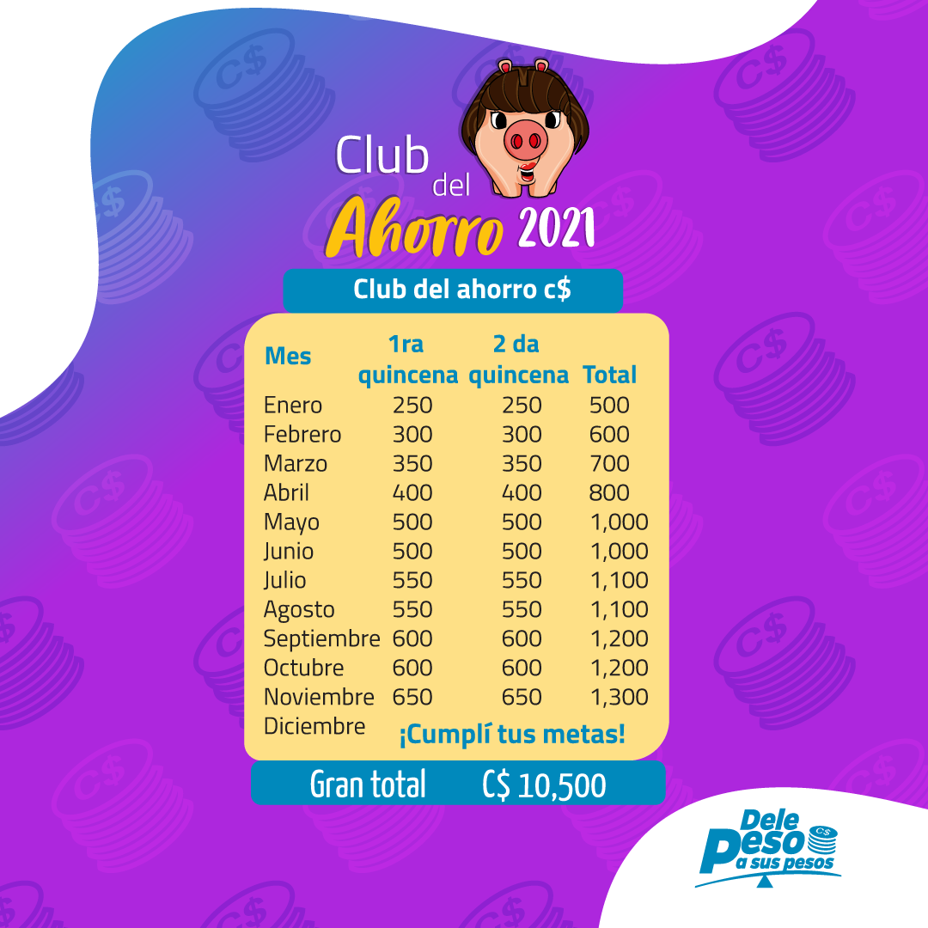
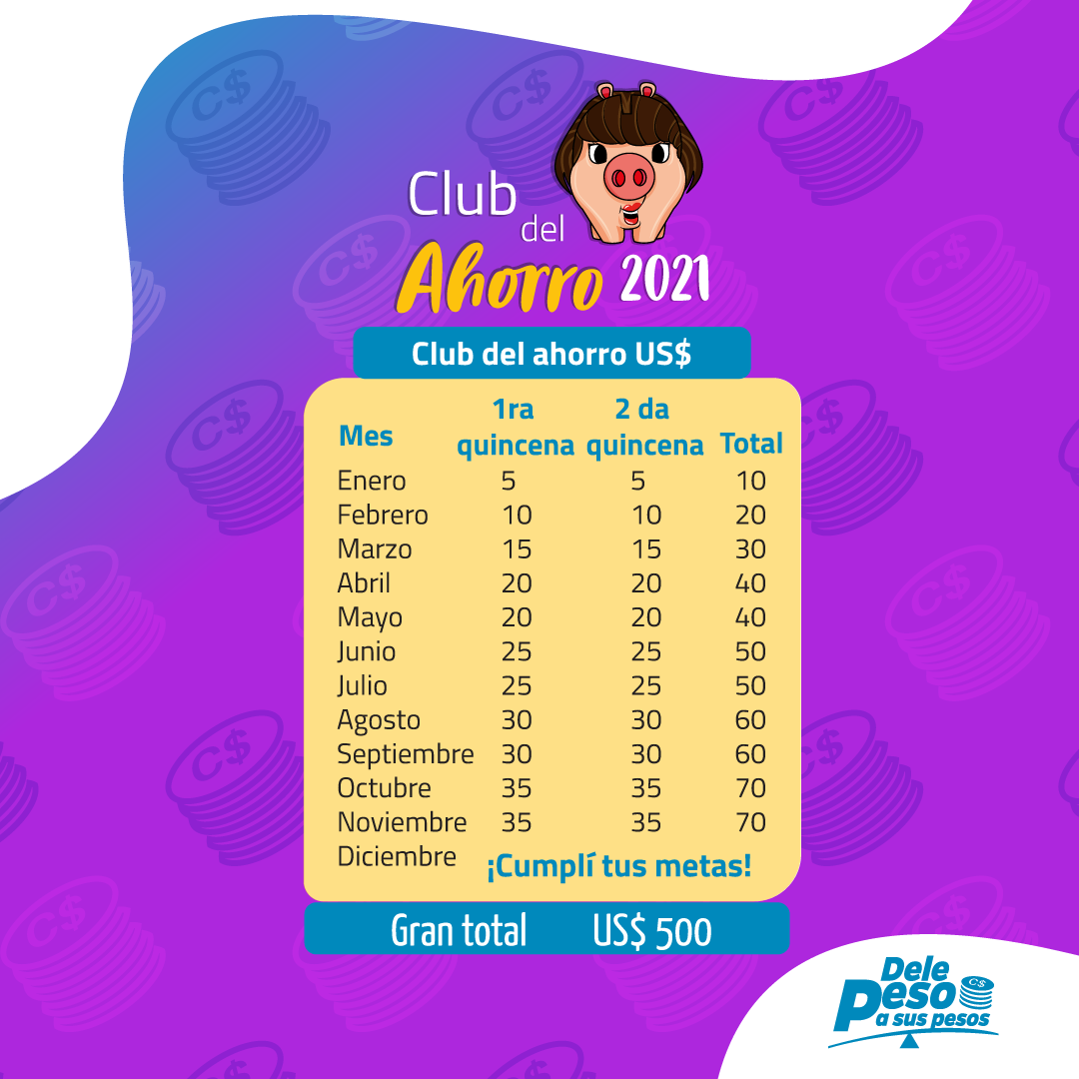
➡ Para más detalles sobre el Club del Ahorro 2022 clic aquí:

